Hoja 1
Componente | Imagen | Funcion | Tamaño | Informacion | Cantidad | Precio | Link | Stock ORT

JGB37‑520 12 V geared motor (varias RPM, opc. 100 rpm) |  | Es el que mueve las ruedas traseras |  | El motorreductor JGB37-520 es una opción versátil y robusta para proyectos de robótica, automatización y bricolaje. Su construcción metálica, variedad de voltajes (6V, 12V, 24V) y amplio rango de velocidades (7–1280 RPM) lo hacen ideal para aplicaciones que requieren alto torque y precisión. | 1
12V 66RPM 37GB520 High Torque DC Geared Motor |  | Esta es otra opcion de posible motor para mover las ruedas de atras |  | The GB37 520 DC motor is a compact, high-torque, low-speed brushed DC motor with an integrated gear reducer. It operates at 12V and is designed to deliver a rotational speed of 60 RPM. This motor is capable of forward and reverse operation, making it suitable for various applications where precise control and durability are required. |  |  | https://kitsguru.com/products/gb37-520-dc12v-60rpm-min-miniature-forward-and-reverse-brushed-dc-speed-reducer-motor?variant=46209666973948&country=IN&currency=INR&utm_medium=product_sync&utm_source=google&utm_content=sag_organic&utm_campaign=sag_organic&srsltid=AfmBOoopS0F3kJCfgiEAFC8YHLN7smogtZuy6KYBm5j2Yno10w-CmN2z0sU
Parlante |  | Reproduce el audio cargado mediante texto en la computadora | 27mm x 30mm x 15mm |  | 1 | $7.436 | https://articulo.mercadolibre.com.ar/MLA-1621683590-parlante-mini-speaker-4ohm-3w-altavoz-audio-arduino-diy-30mm-_JM?matt_tool=38087446&utm_source=google_shopping&utm_medium=organic | no
Mot-M10 |  | Mueve el helice de la aspiradora, por eso necesitamos que gire a 13000 RPM aproximadamente. Puede ser que lo cambiemos por otro motor de hasta 20.000 RPM |  | Peso: 13.30grs. MOTOR 1.5V a 3V 0.32 a 0.38AMP 8700 a 16300rpm | 1 | Tenemos que consultar a Microelectronica | https://www.microelectronicash.com/mot-m10--det--MOT-M10 | ?
Micro Motor 19444 Rpm 3v Drone Itytarg |  | Este es otro posible motor que gira cerca de 20.000 RPM, por lo que puede funcionar mejor que el anterior. |  | Motor 3 Volts, a 20.000 RPM aprox. DataSheet: https://ityt.com.ar/datasheets/motores/Screenshot_457.jpg | 1 | $18.130,00 | https://tienda.ityt.com.ar/motor-dc-acces/17019-micro-motor-19444-rpm-3v-drone-itytarg.html?srsltid=AfmBOoqAlDewWOGf3NeNn4v18Z2sjadNtrWY1ZVW90QBquLGKDzhPBvE1-w | ?
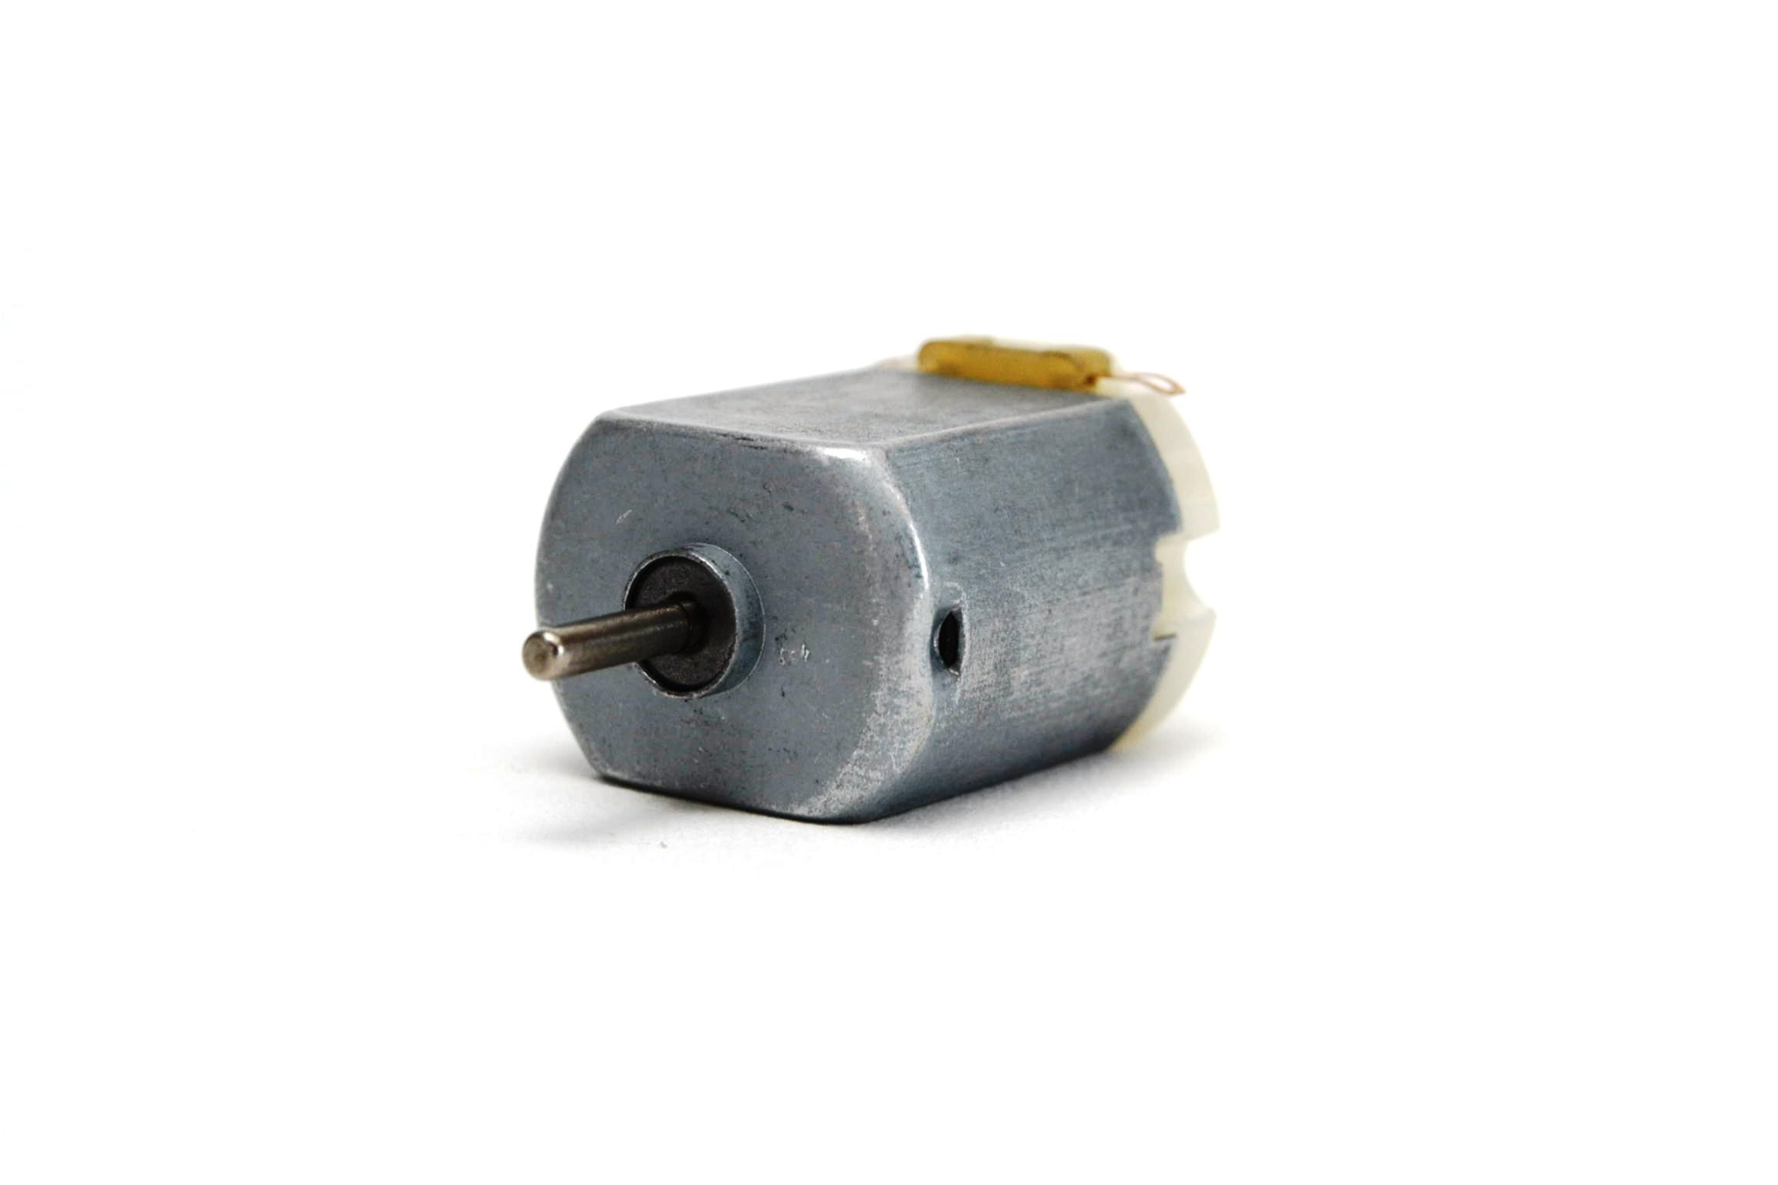 Servo Motor Sg90 180 Grados - Arduino Robótica | 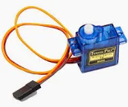 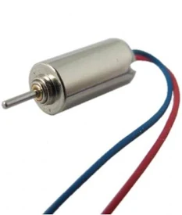 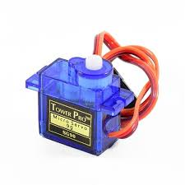 | Uno mueve las 2 ruedas de adelante, para poder direccionar el Robot, y el otro servomotor lo usamos para bajar y subir el paño con el que se limpia el agua | X | X | 2 | $3500 | https://www.google.com/aclk?sa=l&ai=DChcSEwjN_ITisPaOAxX3VUgAHVcDEjkYABABGgJjZQ&co=1&ase=2&gclid=CjwKCAjw-svEBhB6EiwAEzSdrhbK8hrOnUnezS0XZALsGjriKP2UDipiMSFaTxANJHm2QVj3bWlP1xoCNdQQAvD_BwE&category=acrcp_v1_48&sig=AOD64_2SBMt7M1_yVQqUvF93ZRk3eu9YOQ&ctype=5&q=&nis=4&ved=2ahUKEwjRrv_hsPaOAxXxDrkGHSbXMWkQ9aACKAB6BAgHEBE&adurl= | Si
Módulo amplificador PAM8403 regulable | 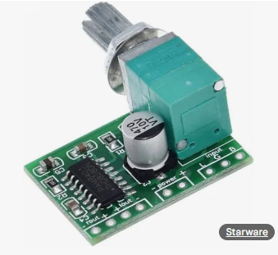 | Es un módulo amplifica la señal proveniente de el módulo DAC i2S para poder reproducirla en el parlante |  |  | 1 | $2200 | https://tienda.starware.com.ar/producto/modulo-amplificador-audio-starware-pam8403-5v-2ch-stereo-3w-con-volumen/?srsltid=AfmBOopmPcF93pWXzi6rQNbiH9TcT6ArImu-dD2qVDhLKdNnXMH7ceTQ6Z0 | No
Led Rgb 5mm 4 Patas Catodo Común Ubot | 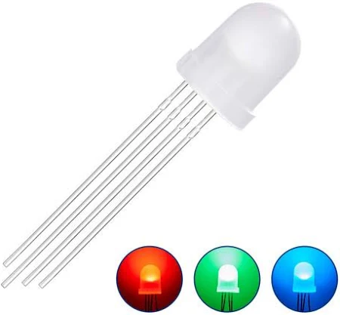 | Son los Leds que vamos a usar para iluminar si hay oscuridad y para que se enciendan cuando esta a punto de chocar el robot (ademas de que se frene el robot obvio) | 5mm de altura x 3.5mm de largo x 5mm de ancho. |  | 8 | $1500 | https://www.mercadolibre.com.ar/led-rgb-5mm-4-patas-catodo-comun-ubot/p/MLA53320886?matt_tool=38087446&utm_source=google_shopping&utm_medium=organic&pdp_filters=item_id%3AMLA2212116160&from=gshop | SI
Módulo DAC i2S | 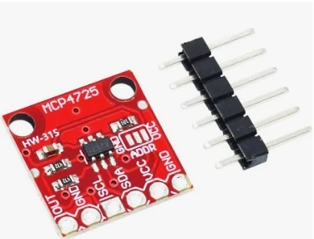 | Transforma una señal digital en una señal de audio analógica para luego transmitirla al módulo amplificador |  |  | 1 | $8.000 | https://articulo.mercadolibre.com.ar/MLA-1409240883-mcp4725-dac-i2c-digital-analogico-raspberry-esp32-arduino-_JM?matt_tool=38087446&utm_source=google_shopping&utm_medium=organic | No
Mini Bomba De Agua Sumergible |  | Genera presión dentro del rail de agua para poder así humedecer la superficie a limpiar |  |  | 1 | $5000 | https://articulo.mercadolibre.com.ar/MLA-1926719826-mini-bomba-de-agua-sumergible-2lm-3v-5v-dc-arduino-_JM?matt_tool=38087446&utm_source=google_shopping&utm_medium=organic | Si
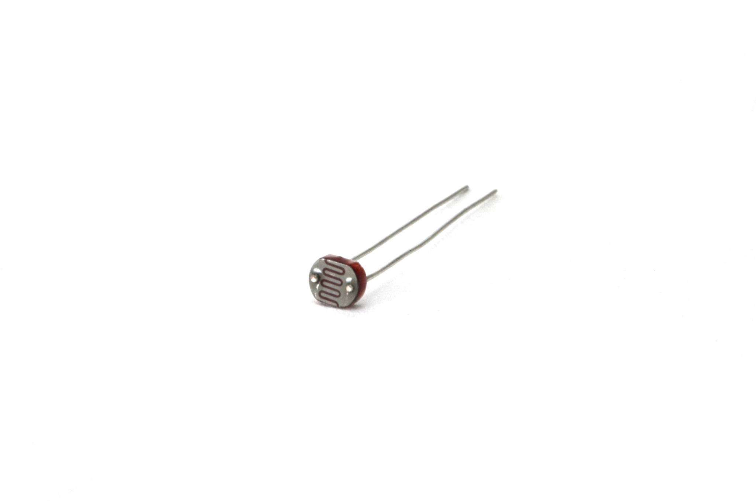
Ldr-05 |  | Sirve para medir la cantidad de luz que hay en su entorno y mandarle este valor al arduino, para que este encienda los leds si es necesario |  | LDR 5mm 90mW 150V 600nm Peso: 0.10grs. | 1 | Consultar en microelectronica | https://www.microelectronicash.com/ldr-05--det--LDR-05 | Si
Sensores ultrasonico |  | Sirve para medir la distancia a la que esta el robot de cualquier objeto con el que se pueda chocar. De esta manera, cuando el robot este cerca de un objeto, este frenaría para evitar el choque |  |  | 4 | Consultar en microelectronica | https://www.microelectronicash.com/arduino-hc-sr04--det--ARDUINO-HC-SR04 | Si
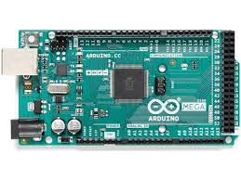
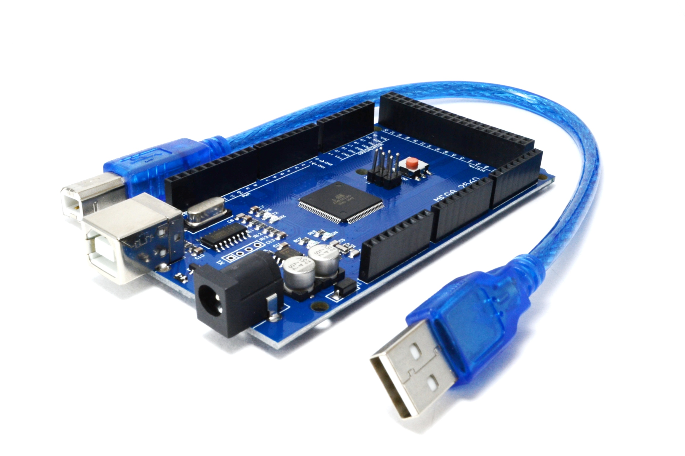
Arduino MEGA |  | Es el arduino que va a estar dentro del robot. Necesitamos muchos pines porque tenemos muchisimos actuadores, y con un Arduino UNO no nos alcanza |  |  | 1 | Consultar en microelectronica | https://www.microelectronicash.com/arduino-mega--det--ARDUINO-MEGA | Si, revisar
Arduino UNO |  |  |  |  |  |  |  | Si

